様式2ー２（作業カリキュラム）
訓練科目・カリキュラム
（作業実務コース用）
 |  |  | 訓練実施施設名 |  | ○○○○○

訓練科名 | 料理技術と接客・コミュニケーション習得科
訓練実施月 （訓練開始可能月に○） |  | ５， ６， ７， ８， ９， １０， １１， １２， １， ２， ３(月）
訓練時間 | 5 時間／日
訓練日数 | 20 日／月
訓練期間 | 1か月 ・ 2か月 ・ 3か月
総訓練時間 | 200 |  |  |  |  | 時間
訓 練 時 間 | １０時００分 ～ １６時００分 (休憩時間 ６０分）
訓練休日 | 土 ・ 日 ・ 祝日 その他（ ）
訓練目標 (具体的に) | ○料理技術及び接客・コミュニケーション能力の習得 ○ビジネスマナー等を習得し、企業人としてのコミュニケーションスキルを身につける。
具体的な訓練内容を記入してください
訓練内容 (訓練項目） | 例１ 調理（包丁の持ち方、切り方等） 例２ 清掃作業（作業場の床掃除等） 例３ ビジネスマナーの習得
 | ＊主な使用器具等（ 包丁・モップ・ほうき ）
就職を見込め る職種・職務 | 飲食店
訓練可能な 障害 | 身体 視覚 聴覚 肢体不自由 （ 上肢 ・ 下肢 車いす） 内部
 | 知的 精神 発達 その他（高次脳機能障害、難病等）
 | 上記の障害に対する備考 |  | 聴覚障害は軽度の方
 | 1回の訓練での同時実施可能人数 |  |  | 3名

様式2ー３（デュアルカリキュラム）
訓練科目・カリキュラム
（デュアルシステムコース用）
 |  |  |  | 訓練実施施設名 |  | 株式会社○○○○

訓練科名 |  | ＩＴ実務研修科等
定員 |  | ５人 | 最低開講人数 |  | ２人 | 訓練期間 |  | ４か月間
訓練時間（１日） |  |  | ： ～ ： （１単位時間 分 休憩 分 単位時間）
訓練期間 |  | 開始月 （開始月は◎） |  | ５， ６， ７， ８， ９， １０， １１， １２， １ (月）
 |  | 職業能力付与講習 |  | 2 | 日間 | ※（１～４日間の中で設定）
 |  | 集合訓練（座学等） |  | 3 | か月 | ※（１～３か月の中で設定）
 |  | 職場実習 |  | 1 | か月 | ※（１～３か月の中で設定 2か月以上の場合は下記に理由を記載）

訓練時間 （１日） |  | 職業能力付与講習 |  | １０：００～１３：００ （１単位時間 ５０分 休憩６０分 ３単位時間）
 |  | 集合訓練（座学等） |  | １０：００～１６：００ （１単位時間 ５０分 休憩６０分 ６単位時間）
 |  | 職場実習 |  | ※職場実習訓練実施概要に記入
訓練目標 (具体的に) |  | ○××や××（××はソフト名）などを業務で確実に使いこなすＰＣ操作能力を身につける。 ○ビジネスマナー等を習得し、企業人としてのコミュニケーションスキルを身につける。
仕上り像 |  | ビジネスの流れや目的を理解し、指示を受けた事務処理に関して、パソコンを活用して文書作成や集計処理の作成が可能になる。
就職を見込め る職種・職務 |  | 事務関連職
訓練可能な 障害 |  | 身体 視覚 聴覚 肢体不自由 （ 上肢 ・ 下肢 車いす） 内部
 |  | 知的 精神 発達 その他（高次脳機能障害、難病等）
 |  | 上記の障害に対する備考 |  | 視覚障害者と聴覚障害者の同時受け入れは難しい
訓練の内容 |  | 科目 |  | 科目の内容 |  |  |  |  | 時間
 | 職業能力付与講習 |  |  | あいさつ、マナー |  |  |  |  | 3
 |  |  |  | 接遇、電話対応 |  |  |  |  | 3

 |  | 職業能力付与講習計 |  |  |  |  |  |  | 6
 | 集合訓練（座学等） | ワード初級 |  | 文書作成、文書構成、作図 |  |  |  |  | 110
 |  | エクセル初級 |  | 入力・表計算、関数、データベース |  |  |  |  | 120
 |  | パワーポイント |  | プレゼンテーション |  |  |  |  | 50
 |  | 電子メール |  | 送受信及び設定について |  |  |  |  | 10
 |  | インターネット |  | 情報収集と活用 |  |  |  |  | 10

 |  | （月当たり標準100時間 最低80時間） 集合訓練（在学等）計 |  |  |  |  |  |  | 300
 | 職場実習 | データ入力 |  | 入力業務 |  |  |  |  | 75

 |  | （月当たり標準100時間 最低60時間） 職場実習計 |  |  |  |  |  |  | 75
 | 訓練時間合計 |  |  |  |  |  |  |  | 381
職場実習訓練実施概要

訓練実施施設 | 施設名 | 株式会社○○ ○○営業所
 | 所在地 | 〒
 | TEL |  |  |  |  | FAX
 | 最寄駅 |  |  |  | 駅 | （バス停）
 | 最寄駅からの 距離・所要時間 |  |  |  | ｋｍ |  | ｍ |  | 分
 | 訓練 内容 (訓練 項目)
 |  | ＊主な使用器具等（ ）
 | 訓練時間 | 時 分 ～ 時 分 (休憩時間 分） |  |  |  | 訓練休日 | 土 ・ 日 ・ 祝日 その他（ ）
 | 訓練時間 訓練日数 |  |  | 時間／日 |  | 日／月 | 総訓練 時間 |  | 時間
訓練実施施設 | 施設名
職場実習の訓練実施施設を記入。
複数の訓練実施箇所がある場合は、全て記入する。
 | 所在地 | 〒
 | TEL |  |  |  |  | FAX
 | 最寄駅 |  |  |  | 駅 | （バス停）
 | 最寄駅からの 距離・所要時間 |  |  |  | ｋｍ |  | ｍ |  | 分
 | 訓練 内容 (訓練 項目)
 |  | ＊主な使用器具等（ ）
 | 訓練時間 | 時 分 ～ 時 分 (休憩時間 分） |  |  |  | 訓練休日 | 土 ・ 日 ・ 祝日 その他（ ）
 | 訓練時間 訓練日数 |  |  | 時間／日 |  | 日／月 | 総訓練 時間 |  | 時間
訓練実施施設 | 施設名
 | 所在地 | 〒
 | TEL |  |  |  |  | FAX
 | 最寄駅 |  |  |  | 駅 | （バス停）
 | 最寄駅からの 距離・所要時間 |  |  |  | ｋｍ |  | ｍ |  | 分
 | 訓練 内容 (訓練 項目)
 |  | ＊主な使用器具等（ ）
 | 訓練時間 | 時 分 ～ 時 分 (休憩時間 分） |  |  |  | 訓練休日 | 土 ・ 日 ・ 祝日 その他（ ）
 | 訓練時間 訓練日数 |  |  | 時間／日 |  | 日／月 | 総訓練 時間 |  | 時間

様式３添付書類A写真
画像を添付して下さい。

訓練場所 | 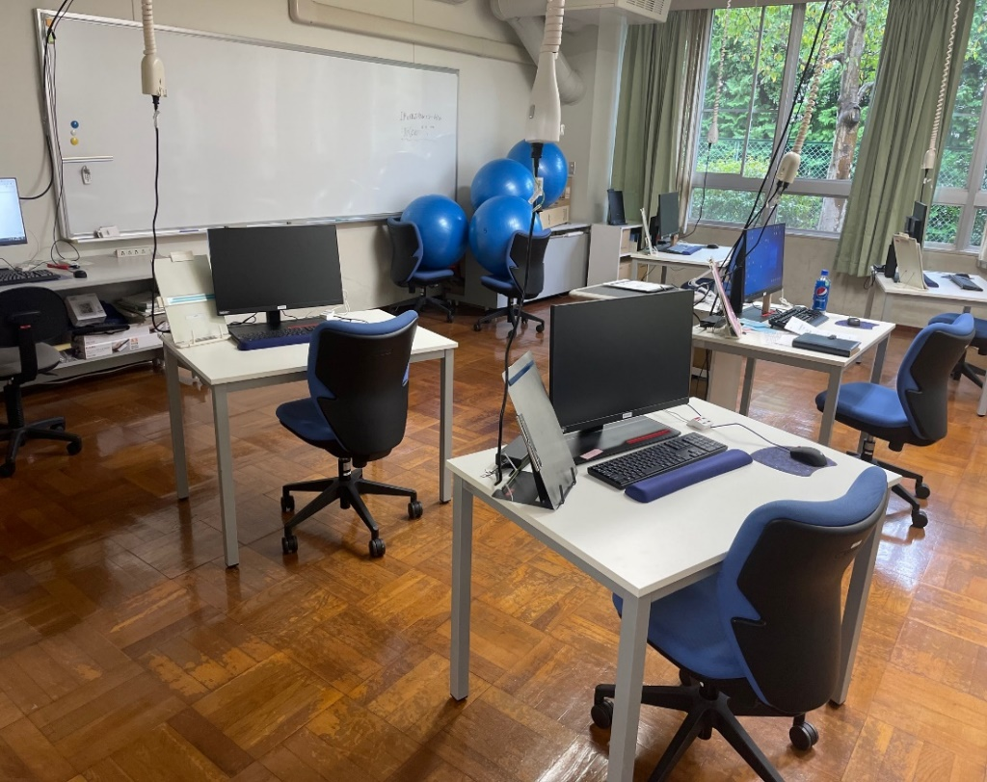 画像を貼り付け

面談場所 | 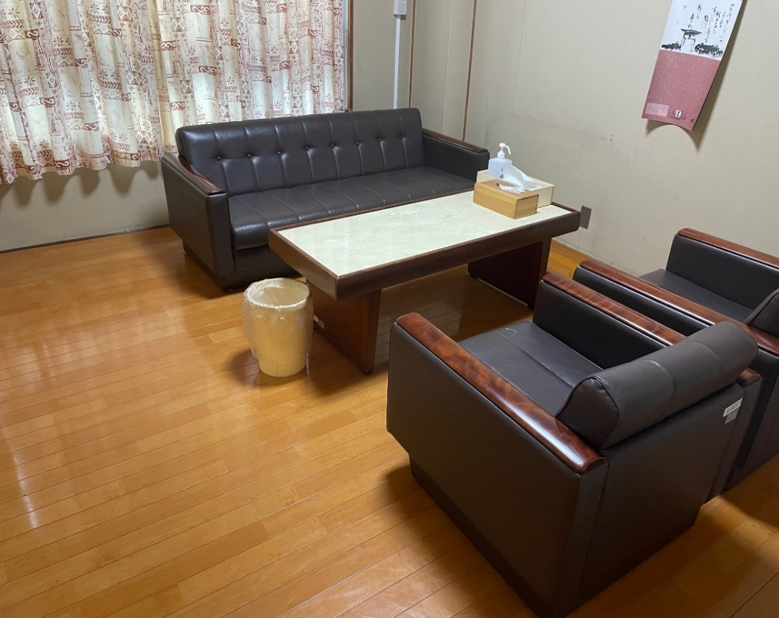 画像を貼り付け

登記簿のデータについては別途添付すること。

様式４-1（Ｄｕ訓練日程）
訓練日程表（デュアル用） |  |  |  |  |  |  |  |  |  |  |  |  |  |  |  | 訓練実施施設名： |  |  |  |  |  | ○○パソコン教室
訓練科名： |  |  | 基礎から学べるPC技能習得科 |  |  |  |  |  |  | 初級／中級： |  |  | 初級 |  |  |  |  | 訓練期間： |  | 5月２日～7月２９日【3ヶ月】 |  |  |  |  |  |  |  |  | 総訓練時間： |  |  | 294

対象級があれば記入
当該開講コースの期日を記入
対象の訓練科名を記入
開講式は訓練設定なし
５ 月 | 日 | 1 | 2 | 3 | 4 | 5 | 6 | 7 | 8 | 9 | 10 | 11 | 12 | 13 | 14 | 15 | 16 | 17 | 18 | 19 | 20 | 21 | 22 | 23 | 24 | 25 | 26 | 27 | 28 | 29 | 30 | 31 | 5 月 合 計
 | 曜 | 日 | 月 | 火 | 水 | 木 | 金 | 土 | 日 | 月 | 火 | 水 | 木 | 金 | 土 | 日 | 月 | 火 | 水 | 木 | 金 | 土 | 日 | 月 | 火 | 水 | 木 | 金 | 土 | 日 | 月 | 火
 | 訓 練 内 容 |  | 開講式 |  |  |  | ワード～入力方法 | ワード～入力方法 |  |  | ワード～入力方法 | ワード～入力方法 | Excel～概要 | Excel～グラフの作成・編集 |  |  |  | ○○○ | ○○○ | ○○○ | ○○○ |  |  |  |  | ○○○ | ○○○ | ○○○ |  |  | ○○○ | ○○○
訓練内容の概要を記入する
 | 時 数 |  | 0 |  |  |  | 6 | 6 |  |  | 6 | 6 | 6 | 6 |  |  |  | 6 | 6 | 6 | 6 |  |  |  |  | 6 | 6 | 6 |  |  | 6 | 6 | 90

標準：100時間／月
（ＰＣ・作業）最低：80時間／月
６ 月 | 日 | 1 | 2 | 3 | 4 | 5 | 6 | 7 | 8 | 9 | 10 | 11 | 12 | 13 | 14 | 15 | 16 | 17 | 18 | 19 | 20 | 21 | 22 | 23 | 24 | 25 | 26 | 27 | 28 | 29 | 30 |  | 6 月 合 計
 | 曜 | 水 | 木 | 金 | 土 | 日 | 月 | 火 | 水 | 木 | 金 | 土 | 日 | 月 | 火 | 水 | 木 | 金 | 土 | 日 | 月 | 火 | 水 | 木 | 金 | 土 | 日 | 月 | 火 | 水 | 木
 | 訓 練 内 容 | ○○○ | ○○○ | ○○○ |  |  |  | ○○○ | ○○○ | ○○○ | ○○○ |  |  |  | ○○○ | ○○○ | ○○○ | ○○○ |  |  |  | ○○○ | ○○○ | ○○○ | ○○○ |  |  |  | ○○○ | ○○○ | ○○○
 | 時 数 | 6 | 6 | 6 |  |  |  | 6 | 6 | 6 | 6 |  |  |  | 6 | 6 | 6 | 6 |  |  |  | 6 | 6 | 6 | 6 |  |  |  | 6 | 6 | 6 |  | 108

閉講式は訓練設定なし
全ての月の総訓練時間の合計を記入
７ 月 | 日 | 1 | 2 | 3 | 4 | 5 | 6 | 7 | 8 | 9 | 10 | 11 | 12 | 13 | 14 | 15 | 16 | 17 | 18 | 19 | 20 | 21 | 22 | 23 | 24 | 25 | 26 | 27 | 28 | 29 | 30 | 31 | 7 月 合 計
 | 曜 | 金 | 土 | 日 | 月 | 火 | 水 | 木 | 金 | 土 | 日 | 月 | 火 | 水 | 木 | 金 | 土 | 日 | 月 | 火 | 水 | 木 | 金 | 土 | 日 | 月 | 火 | 水 | 木 | 金 | 土 | 日
 | 訓 練 内 容 | ○○○ |  |  |  | ○○○ | ○○○ | ○○○ | ○○○ |  |  |  | ○○○ | ○○○ | ○○○ | ○○○ |  |  |  | ○○○ | ○○○ | ○○○ | ○○○ |  |  |  | ○○○ | ○○○ | ○○○ | 閉講式
 | 時 数 | 6 |  |  |  | 6 | 6 | 6 | 6 |  |  |  | 6 | 6 | 6 | 6 |  |  |  | 6 | 6 | 6 | 6 |  |  |  | 6 | 6 | 6 | 0 |  |  | 96

 |  | ｍ

様式４ー２（作業・デュアル実践訓練日程）
委託訓練日程表 （ 作業 ・ デュアル ）
 |  |  | ※どちらかに○をつけてください。
実施施設名（株式会社○○○○ ○○営業所） |  |  | 受講者氏名：（ ○○ ○○ ）

訓練期間：５月２日（月）～８月２６日（金）【4か月】
訓練時間 ： 9時00分～16時00分（休憩時間1時間）
（８）月分
日 | 曜日 | 訓 練 内 容 | 訓練時間 | 【注意】
1 | 月 |  |  | （１）委託訓練日程表は、各訓練毎 に１部ずつ作成してください。 （例）６月～８月と９月～１１月の２回
2 | 火 | 入力業務・事務軽作業等 | 0
3 | 水 | 入力業務・事務軽作業等 | 6
4 | 木 | 入力業務・事務軽作業等 | 6
5 | 金 | 入力業務・事務軽作業等 | 6
6 | 土
7 | 日
8 | 月
9 | 火 | 入力業務・事務軽作業等 | 6
10 | 水 | 入力業務・事務軽作業等 | 6
11 | 木 | 入力業務・事務軽作業等 | 6
12 | 金 | 入力業務・事務軽作業等 | 6
13 | 土
14 | 日
15 | 月 | ｍ
16 | 火
17 | 水 | 入力業務・事務軽作業等 | 6
18 | 木 | 入力業務・事務軽作業等 | 6
19 | 金 | 入力業務・事務軽作業等 | 6
20 | 土
21 | 日
22 | 月
23 | 火 | 入力業務・事務軽作業等 | 6
24 | 水 | 入力業務・事務軽作業等 | 6
25 | 木 | 入力業務・事務軽作業等 | 6
26 | 金 | 閉講式 | 0
27 | 土
デュアルシステムコース【職場実習】の月あたりの総訓練時間は、標準：100時間／月・最低：60時間／月
28 | 日
29 | 月
30 | 火
31 | 水
 |  | 計 | 78

